2026-02-12
規制番号 名称 |  |  |  |  | 07-0025 |  | 明神町 |  |  |  | (UD-RTR) |  | 運 用 開始日時 |  | 2026-02-12 |  |  |  | 製造番号 |  | K0000001
 |  |  |  |  |  |  |  |  |  |  |  |  |  |  |  |  |  |  | 製造年月 |  | 2026-01-01
管制番号 名称 |  |  |  |  | 70025 |  | 明神町 |  |  |  | 1012号「版6」 |  |  |  | 2:48:00 |  |  | ～
 |  |  |  |  |  |  |  |  |  |  |  |  |  |  |  |  |  |  | メーカー |  | 日本信号 |  |  | Int№： | 1689
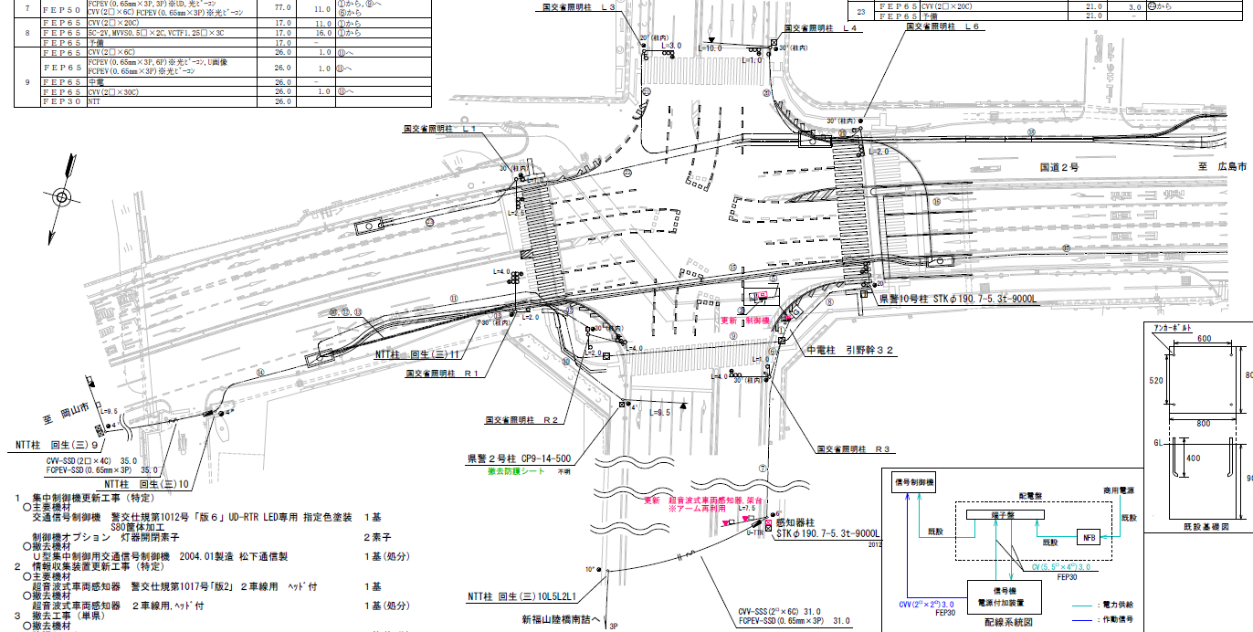

52.4
50.1

付加機能
ギャップ感応
ステータス機能
S3:閃光
※1現示は1,2Step 3現示は8,9Stepで保障（終日）
 |  |  |  |  |  |  |  |  |  |  |  |  |  |  |  |  |  |  |  |  |  |  |  | 50 | 13.888888889 | 52.4 | 3.8
 |  |  |  |  |  |  |  |  |  |  |  |  |  |  |  |  |  |  |  |  |  |  |  | 50 | 13.888888889 | 50.1 | 3.6
ステップ番号 |  |  |  | 1 | 2 | 3 | 4 | 5 | 6 | 7 | 8 | 9 | 10 | 11 | 12 | 13 | 14 | 15 | 16 | 17 | 18 | 19 | 20
ステップ名称 |  |  |  | 1PG | 1PW | 1PR | 1 Y | 1 A | 1 Y | 1 R | 2PG | 2PW | 2 PR | 2 Y | 2 A | 2 Y | 2 R
流 動 図
21.8m
18.7m
歩灯2
歩灯2
歩灯2
19.2m
23.5m
歩灯2
EC6780K+34001007
EC6780K-209
PD1220A V4.03
１Ｐ |  | [ 1P ]
１ |  | [ 1V ]
１Ａ |  | [ 1A ]
２Ｐ |  | [ 2P ]
２ |  | [ 2V ]
２Ａ |  | [ 2A ]

ギャップ感応 |  |  |  | 補正 |  |  |  | 禁止 |  |  | 補正 |  |  |  | 感応 |  |  |  |  |  |  |  | （短縮:7秒,延長:5秒,単位青:4秒）
ＰＵ |  |  |  | 109 |  |  |  | 109 |  |  | 109 |  |  |  | 109 |  |  |  |  |  |  |  |  | 130 | 111
ＰＬ | ( | 81秒 | ) | 14 | 8 | 5 | 3 | 5 | 2 | 4 | 16 | 8 | 2 | 3 | 5 | 2 | 4 |  |  |  |  |  |  | 150 | 129
保安秒時 | ( | 150秒 | ) | 41 | 8 | 5 | 3 | 12 | 2 | 4 | 44 | 8 | 2 | 3 | 12 | 2 | 4
最長時間（秒） |  |  |  | 110 | 110 | 110 | 10 | 110 | 10 | 10 | 110 | 110 | 110 | 10 | 110 | 10 | 10
最短時間（秒） |  |  |  | 6 | 0.95 | 0.95 | 0.95 | 0.95 | 0.95 | 0.95 | 6 | 0.95 | 0.95 | 0.95 | 0.95 | 0.95 | 0.95
ＡＢ連動出力

2004-05-26（書式改訂）
規制番号 名称 |  |  |  |  | 07-0025 |  | 明神町 |  |  |  | (UD-RTR) |  | 運 用 開始日時 |  | 2004-05-26 |  |  |  | 製造番号 |  | 4A1214
 |  |  |  |  |  |  |  |  |  |  |  |  |  |  |  |  |  |  | 製造年月 |  | 2004-01-01
管制番号 名称 |  |  |  |  | 70025 |  | 明神町 |  |  |  | U-UD（ルータ） |  |  |  | 15:00～ |  |  | ～
 |  |  |  |  |  |  |  |  |  |  |  |  |  |  |  |  |  |  | メーカー |  | 松下通信

至 府中分れ
付加機能
ステータス機能
S3:閃光
高度化ジレンマ感応
ノミナル値 １ＰＲ＝５秒 １Ｙ＝３秒
Ｔｓ＝４秒（保証時間＝１秒）
Ｔｅ＝７秒 単位青＝０．１秒
クリアランス変動許容時間-０秒～＋２秒
至 岡山
ギャップ感応
Ｔｓ＝７秒（保証時間＝５秒）
Ｔｅ＝５秒 単位青＝４秒

ステップ番号 |  |  |  | 1 | 2 | 3 | 4 | 5 | 6 | 7 | 8 | 9 | 10 | 11 | 12 | 13 | 14 | 15 | 16 | 17 | 18 | 19 | 20
ステップ名称 |  |  |  | 1PG | 1PW | 1PR | 1 Y | 1 A | 1 Y | 1 R | 2PG | 2PW | 2 PR | 2 Y | 2 A | 2 Y | 2 R
流 動 図
21.6m
高度化ジレンマ
歩灯2
歩灯2
23.0m
歩灯2
歩灯2
ギャップ
ギャップ
１Ｐ |  | [ 1P ]
１ |  | [ 1V ]
１Ａ |  | [ 1A ]
２Ｐ |  | [ 2P ]
２ |  | [ 2V ]
２Ａ |  | [ 2A ]

ＰＵ |  |  |  | 109 |  |  |  | 109 |  |  | 109 |  |  |  | 109
ＰＬ | ( | 80秒 | ) | 14 | 8 | 5 | 3 | 5 | 2 | 4 | 15 | 8 | 2 | 3 | 5 | 2 | 4
ジレンマ感応（終日） |  |  |  | 補正 |  | 感応 |  |  |  |  |  |  |  |  |  |  |  |  |  |  |  |  | （短縮:4秒,延長:7秒,単位青:0.1秒） | 150 | 129
ギャップ感応（終日） |  |  |  |  |  |  |  | 補正 |  |  | 補正 |  |  |  | 感応 |  |  |  |  |  |  |  | （短縮:7秒,延長:5秒,単位青:4秒） | 110 | 94
保安秒時 | ( | 150秒 | ) | 47 | 8 | 5 | 3 | 9 | 2 | 4 | 40 | 8 | 2 | 3 | 13 | 2 | 4
最長時間（秒） |  |  |  | 110 | 110 | 110 | 10 | 110 | 10 | 10 | 110 | 110 | 110 | 10 | 110 | 10 | 10
最短時間（秒） |  |  |  | 6 | 0.95 | 0.95 | 0.95 | 0.95 | 0.95 | 0.95 | 6 | 0.95 | 0.95 | 0.95 | 0.95 | 0.95 | 0.95
ＡＢ連動出力

2004.05.26 070025
規制番号 名称 |  |  |  |  | 7-0025 |  | 明神町 |  |  |  |  |  | 運 用 |  | 2004-05-26 |  |  |  | 製造番号 |  | 4A1214
管制番号 名称 |  |  |  |  | 070025 |  | 明神町 |  |  |  | U-UD（ルータ） |  | 開始日時 |  | 15:00～ |  |  |  | 製造年月 |  | 2004.1

至 府中分れ
付加機能
ステータス機能
S3:閃光
高度化ジレンマ感応
ノミナル値 １ＰＲ＝５秒 １Ｙ＝３秒
Ｔｓ＝４秒 Ｔｅ＝７秒 単位青＝０．１秒
クリアランス変動許容時間-０秒～＋２秒
至 岡山
ギャップ感応
Ｔｓ＝７秒（保証時間＝５秒）
Ｔｅ＝５秒 単位青＝４秒

ステップ番号 |  |  |  | 1 | 2 | 3 | 4 | 5 | 6 | 7 | 8 | 9 | 10 | 11 | 12 | 13 | 14 | 15 | 16 | 17 | 18 | 19 | 20
ステップ名称 |  |  |  | 1PG | 1PW | 1PR | 1 Y | 1 A | 1 Y | 1 R | 2PG | 2PW | 2 PR | 2 Y | 2 A | 2 Y | 2 R
流 動 図
高度化ジレンマ
21.6m
m
高度化ジレンマ
歩灯2
歩灯2
23.0m
m
歩灯2
歩灯2
ギャップ
ギャップ
１Ｐ |  | [ 1P ]
１ |  | [ 1V ]
１Ａ |  | [ 1A ]
２Ｐ |  | [ 2P ]
２ |  | [ 2V ]
２Ａ |  | [ 2A ]

保安秒時 | ( | 150秒 | ) | 47 | 8 | 5 | 3 | 9 | 2 | 4 | 40 | 8 | 2 | 3 | 13 | 2 | 4
最長時間（秒） |  |  |  | 110 | 110 | 110 | 10 | 110 | 10 | 10 | 110 | 110 | 110 | 10 | 110 | 10 | 10
最短時間（秒） |  |  |  | 6 | 0.95 | 0.95 | 0.95 | 0.95 | 0.95 | 0.95 | 6 | 0.95 | 0.95 | 0.95 | 0.95 | 0.95 | 0.95
ＡＢ連動出力 |  |  |  | A | B | B | B | B | B | B | B | A | A | A | A | A | A

070025
規制番号 名称 |  |  |  |  | 7-0025 |  | 明神町 |  |  |  |  |  | 運 用 |  | 2004-03-12 |  |  |  | 製造番号 |  | 4A1214
管制番号 名称 |  |  |  |  | 070025 |  | 明神町 |  |  |  | U-UD（ルータ） |  | 開始日時 |  | 11:51～ |  |  |  | 製造年月 |  | 2004.1

至 府中分れ
付加機能
ステータス機能
S3:閃光
高度化ジレンマ感応
ノミナル値 １ＰＲ＝５秒 １Ｙ＝３秒
Ｔｓ＝４秒 Ｔｅ＝７秒 単位青＝０．１秒
クリアランス変動許容時間-０秒～＋２秒
至 岡山
ギャップ感応
Ｔｓ＝１５秒（保証時間＝５秒）
Ｔｅ＝０秒 単位青＝４秒

ステップ番号 |  |  |  | 1 | 2 | 3 | 4 | 5 | 6 | 7 | 8 | 9 | 10 | 11 | 12 | 13 | 14 | 15 | 16 | 17 | 18 | 19 | 20
ステップ名称 |  |  |  | 1PG | 1PW | 1PR | 1 Y | 1 A | 1 Y | 1 R | 2PG | 2PW | 2 PR | 2 Y | 2 A | 2 Y | 2 R
流 動 図
高度化ジレンマ
21.6m
m
高度化ジレンマ
歩灯2
歩灯2
23.0m
m
歩灯2
歩灯2
ギャップ
ギャップ
１Ｐ |  | [ 1P ]
１ |  | [ 1V ]
１Ａ |  | [ 1A ]
２Ｐ |  | [ 2P ]
２ |  | [ 2V ]
２Ａ |  | [ 2A ]

保安秒時 | ( | 150秒 | ) | 47 | 8 | 5 | 3 | 9 | 2 | 4 | 40 | 8 | 2 | 3 | 13 | 2 | 4
最長時間（秒） |  |  |  | 110 | 110 | 110 | 10 | 110 | 10 | 10 | 110 | 110 | 110 | 10 | 110 | 10 | 10
最短時間（秒） |  |  |  | 6 | 0.95 | 0.95 | 0.95 | 0.95 | 0.95 | 0.95 | 6 | 0.95 | 0.95 | 0.95 | 0.95 | 0.95 | 0.95
ＡＢ連動出力 |  |  |  | A | B | B | B | B | B | B | B | A | A | A | A | A | A

